G1
画面遷移図
システム名 |  | 機能名 | 作成会社 | 担当者
情報共有掲示板 | ユーザー機能 | ユーザーログイン画面、新規登録画面、ユーザー登録画面、トップ画面 | 麻生情報ビジネス専門学校 情報システム専攻科3年 Eクラス | 井浦

G1-2
新規登録画面
G1-1
ログイン画面
【クリック】

【登録】

【登録】
G1-3
ユーザー登録完了画面

G1-4
トップ画面

G2
画面遷移図
システム名 | サブシステム名 | 機能名 | 作成会社 | 担当者
情報共有掲示板 | ユーザー機能 | ヘッダー、トップ画面、投稿画面、投稿履歴画面、返信画面、検索結果画面 | 麻生情報ビジネス専門学校 情報システム専攻科3年 Eクラス | 永田

[戻る]

[クリック]
G2-2
投稿
画面
G1-4
トップ
画面

[クリック]
G2-3
投稿履歴
画面

[クリック]
G2-4
返信
画面

[クリック]
G2-5
検索結果
画面

G3
画面遷移図
システム名 | サブシステム名 | 機能名 | 作成会社 | 担当者
情報共有掲示板 | ユーザー機能 | ログイン、ヘッダー画面、トップ画面、プロフィール画面、プロフィール修正画面 | 麻生情報ビジネス専門学校 情報システム専攻科3年 Eクラス | 諌山

[商品一覧画面へ]

G1-1
ログイン画面
[ログアウト]

G2-1
ヘッダー画面
[クリックする]
[クリックする]
G3-2
プロフィール修正画面
G3-1
プロフィール画面

G1-4
トップ画面
[戻る]
[戻る]
[更新する]
[ログイン]

[ログアウト]

ログイン画面
画面レイアウト定義
共通情報 | システム名 | 情報共有掲示板 |  |  |  | 作成者 | 永田
 | 工程名 | システム設計 |  |  |  | 作成日付 | 2023-04-25
 | ドキュメント名 | 情報共有掲示板 システム設計書 |  |  |  | バージョン | 1.0
書誌情報 | 画面ID | G1-1 |  |  |  | 更新者
 | 画面の名称 | ログイン画面 |  |  |  | 更新日付
 | 概要 | ユーザーのログインを行う画面
レイアウト図

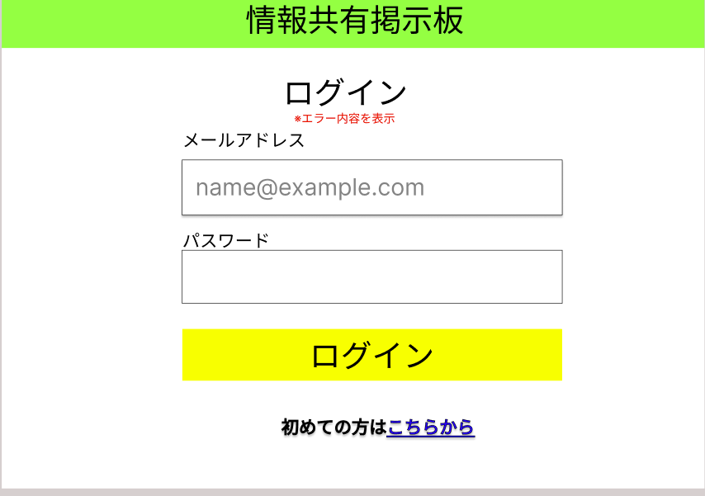
⑤

①

②

③

④

使用する部品
識別ID | ラベル |  | 画面部品の種類 | 表示範囲 | 画面部品の説明
① | メールアドレス |  | テキストボックス | 50桁 | メールアドレスの入力を行う
② | パスワード |  | パスワードボックス | 30桁 | パスワードの入力を行う
③ | ログイン |  | ボタン | ー | トップ画面へ遷移する。
④ | 新規ユーザー登録 |  | 文字列 | 15桁 | 新規ユーザー登録へ遷移するリンク
⑤ | エラーメッセージ |  | 文字列 | 30桁 | IDとパスワードが一致しなかった場合エラーメッセージを表示する欄

操作手順

1.メールアドレス欄にあらかじめ登録したメールアドレスを入力する

2.パスワード欄にあらかじめ登録したパスワードを入力する

3.ログインボタンを押し、入力されたユーザーID、パスワードがデータベースの物と合致した場合、商品一覧画面(G1-2)へ遷移する

4.ユーザー登録をしてない場合、新規ユーザー登録画面へ遷移する

新規ユーザー登録画面
画面レイアウト定義
共通情報 | システム名 | 情報共有掲示板 |  |  |  | 作成者 | 井浦
 | 工程名 | システム設計２ |  |  |  | 作成日付 | 2023-04-25
 | ドキュメント名 | 情報共有掲示板 システム設計書 |  |  |  | バージョン | ver1.0
書誌情報 | 画面ID | G1-2 |  |  |  | 更新者 | 井浦
 | 画面の名称 | 新規ユーザー登録画面 |  |  |  | 更新日付 | 2023-04-25
 | 概要 | ユーザーの登録を行う画面
レイアウト図

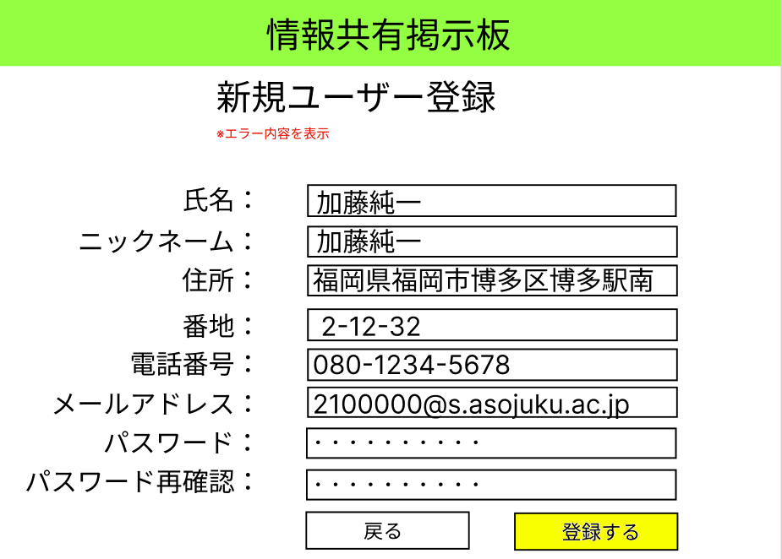

⑪

①
②

③

④
⑤

⑥

⑦

⑧

⑩
⑨

使用する部品
識別ID | ラベル |  | 画面部品の種類 | 表示範囲 | 画面部品の説明
① | 氏名 |  | テキストボックス | 50桁 | 氏名の入力を行う
② | ニックネーム |  | テキストボックス | 50桁 | ニックネームの入力を行う
③ | 住所 |  | テキストボックス | 100桁 | 住所の入力を行う
④ | 番地 |  | テキストボックス | 10桁 | 番地の入力を行う
⑤ | 電話番号 |  | テキストボックス | 20桁 | 電話番号の入力を行う
⑥ | メールアドレス |  | テキストボックス | 100桁 | メールアドレスの入力を行う
⑦ | パスワード |  | テキストボックス | 30桁 | パスワードの入力を行う
⑧ | パスワード再確認 |  | テキストボックス | 30桁 | パスワードの再確認の入力を行う
⑨ | 戻る |  | ボタン | ― | 押すとログイン画面に遷移する
⑩ | 登録する |  | ボタン | ― | 押すとユーザー登録完了画面に遷移する
⑪ | エラー表示 |  | 文字列 | 150桁 | エラー内容を表示する
操作手順

 | 1 | 入力欄に必要事項を記入する

 | 2 | 登録ボタンを押せばユーザー登録完了画面に遷移する

 | 3 | 間違っていればエラー内容を表示する

ユーザー登録完了画面
画面レイアウト定義
共通情報 | システム名 | 情報共有掲示板 |  |  |  | 作成者 | 永田
 | 工程名 | システム設計 |  |  |  | 作成日付 | 2023-04-25
 | ドキュメント名 | 情報共有掲示板 システム設計書 |  |  |  | バージョン | 1.0
書誌情報 | 画面ID | G1-3 |  |  |  | 更新者
 | 画面の名称 | ユーザー登録完了画面 |  |  |  | 更新日付
 | 概要 | ユーザーが新規登録完了した画面
レイアウト図

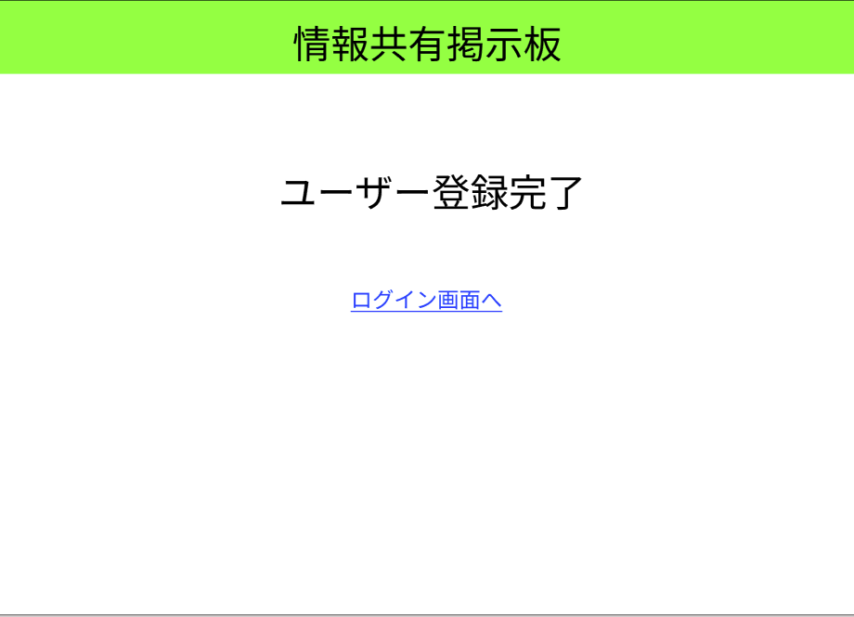

①

②

使用する部品
識別ID | ラベル |  | 画面部品の種類 | 表示範囲 | 画面部品の説明
① | ユーザー登録完了 |  | 文字列 | 20桁 | 新規ユーザー登録が完了したことを証明する
② | ログイン画面へ |  | リンク | 20桁 | リンクを押すとログイン画面へ遷移する

操作手順

1.ユーザー登録が完了した画面が表示される

2.リンクを押すと、ログイン画面へ遷移する

トップ画面
画面レイアウト定義
共通情報 | システム名 | 情報共有掲示板 |  |  |  | 作成者 | 永田
 | 工程名 | システム設計 |  |  |  | 作成日付 | 2022-09-20
 | ドキュメント名 | 情報共有掲示板 システム設計書 |  |  |  | バージョン | 1.0
書誌情報 | 画面ID | G1-4 |  |  |  | 更新者
 | 画面の名称 | トップ画面 |  |  |  | 更新日付
 | 概要 | 情報共有掲示板のトップページを表示する画面
レイアウト図

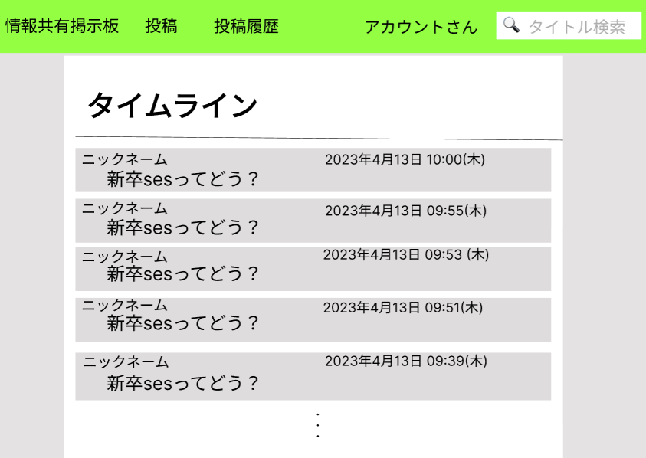

①
④
②
③

使用する部品
識別ID | ラベル |  | 画面部品の種類 | 表示範囲 | 画面部品の説明
① | タイムライン |  | 文字列 | 10桁 | 最近投稿された内容を30件表示する
② | ニックネーム |  | 文字列・リンク | 50桁 | ニックネームを表示する
③ | スレッド名 |  | 文字列・リンク | 50桁 | スレッドを表示する
④ | 投稿日時 |  | 文字列・リンク | - | 投稿日時を表示する

操作手順

1.投稿日時が新しい内容を最大30件表示する。
※古い投稿は検索する

2.ニックネーム、投稿日時、スレッド名のいずれかを押下すると返信画面へ遷移する

ヘッダー
画面レイアウト定義
共通情報 | システム名 | 情報共有掲示板 |  |  |  | 作成者 | 永田
 | 工程名 | システム設計 |  |  |  | 作成日付 | 2023-04-25
 | ドキュメント名 | 情報共有掲示板 システム設計書 |  |  |  | バージョン | 1.0
書誌情報 | 画面ID | G2-1 |  |  |  | 更新者
 | 画面の名称 | ヘッダー画面 |  |  |  | 更新日付
 | 概要 | ヘッダー画面の説明
レイアウト図
①
②
③
④
⑤

使用する部品
識別ID | ラベル |  | 画面部品の種類 | 表示範囲 | 画面部品の説明
① | 情報共有掲示板 |  | リンク | 7桁 | リンクを押すと、トップ画面へ遷移する
② | 投稿 |  | リンク | 2桁 | リンクを押すと、投稿画面へ遷移する
③ | 投稿履歴 |  | リンク | 4桁 | リンクを押すと、投稿履歴画面へ遷移する
④ | ○○さん |  | リンク | 50桁 | 氏名を表示し、リンクを押すとプロフィール画面へ遷移する
⑤ | 検索 |  | テキストボックス | 30桁 | 検索したいキーワードを入れると検索結果画面へ遷移する

操作手順

1.情報共有掲示板を押すと、トップ画面へ遷移する

2.投稿を押すと、投稿画面へ遷移する

3.投稿履歴を押すと、投稿履歴画面へ遷移する

4.○○さんを押すと、プロフィール画面へ遷移する

5.キーワードをいれて検索すると、検索結果画面へ遷移する
※未入力の時は遷移されない

投稿画面
画面レイアウト定義
共通情報 | システム名 | 情報共有掲示板 |  |  |  | 作成者 | 諌山
 | 工程名 | システム設計 |  |  |  | 作成日付 | 2023-04-26
 | ドキュメント名 | 情報共有掲示板 システム設計書 |  |  |  | バージョン | ver1.0
書誌情報 | 画面ID | G2-2 |  |  |  | 更新者
 | 画面の名称 | 投稿画面 |  |  |  | 更新日付
 | 概要 | 投稿する内容を入力する画面
レイアウト図

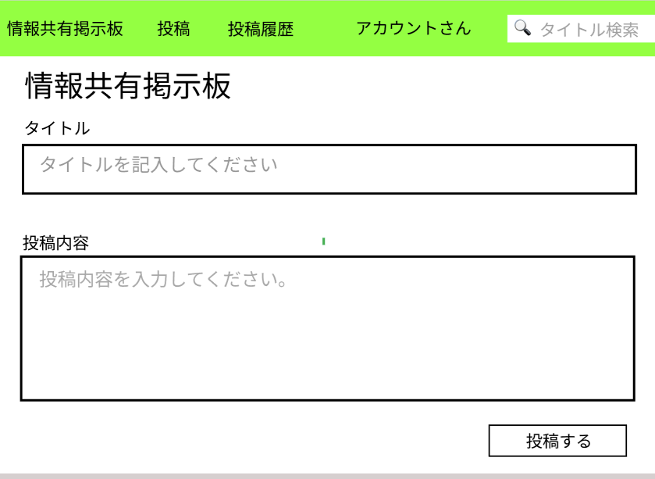

①

②

③

使用する部品
識別ID | ラベル |  | 画面部品の種類 | 表示範囲 | 画面部品の説明
① | タイトル |  | テキストボックス | 50桁 | タイトルの入力を行う
② | 投稿内容 |  | テキストボックス | 800桁 | 投稿内容の入力を行う
③ | 投稿 |  | ボタン | - | タイトルと投稿内容を投稿する

操作手順

1.投稿入力画面が表示される

2.投稿内容を入力する

3.投稿ボタンを押下すると投稿内容が投稿される

返信画面
画面レイアウト定義
共通情報 | システム名 | 情報共有掲示板 |  |  |  | 作成者 | 諌山
 | 工程名 | システム設計 |  |  |  | 作成日付 | 2023-04-26
 | ドキュメント名 | 情報共有掲示板 システム設計書 |  |  |  | バージョン | ver1.0
書誌情報 | 画面ID | G2-4 |  |  |  | 更新者
 | 画面の名称 | 返信画面 |  |  |  | 更新日付
 | 概要 | 返信する画面
レイアウト図

②
①

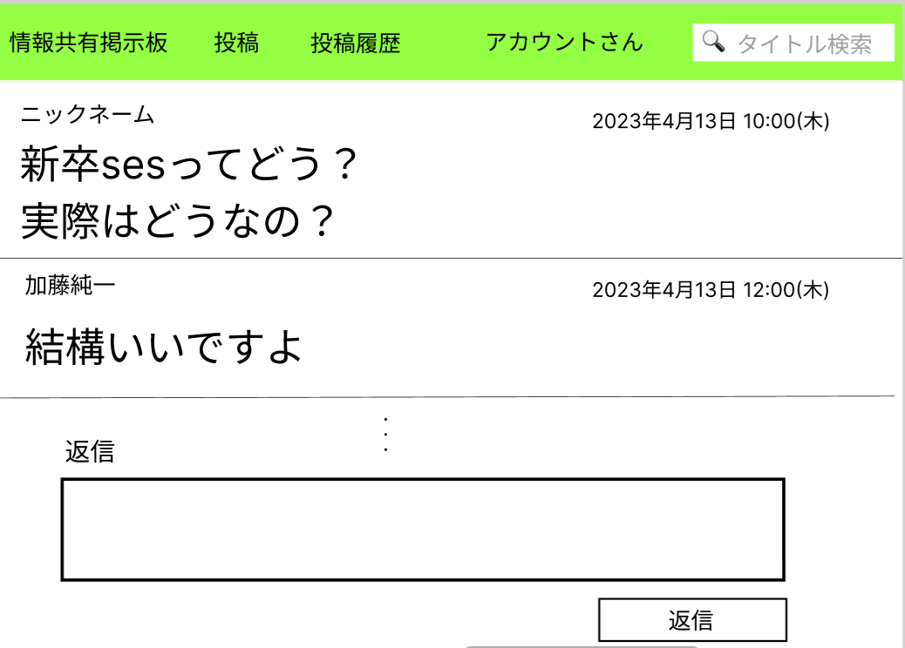
③

④

⑤

⑥

使用する部品
識別ID | ラベル |  | 画面部品の種類 | 表示範囲 | 画面部品の説明
① | 投稿日時 |  | 文字列 | - | 投稿日時を表示する
② | ニックネーム |  | 文字列 | 50桁 | ニックネームを表示する
③ | スレッド名 |  | 文字列 | 50桁 | スレッド名を表示する
④ | コメント |  | 文字列 | 800桁 | コメント内容を表示する
⑤ | 返信内容 |  | テキストボックス | 800桁 | 返信内容を入力する
⑥ | 返信 |  | ボタン | - | 返信内容を送信する

操作手順

1.返信画面が表示される

2.返信内容を入力する

3.返信ボタンを押下し返信内容を送信する

投稿履歴画面
画面レイアウト定義
共通情報 | システム名 | 情報共有掲示板 |  |  |  | 作成者 | 諌山
 | 工程名 | システム設計 |  |  |  | 作成日付 | 2023-04-26
 | ドキュメント名 | 情報共有掲示板 システム設計書 |  |  |  | バージョン | ver1.0
書誌情報 | 画面ID | G2-3 |  |  |  | 更新者
 | 画面の名称 | 投稿履歴画面 |  |  |  | 更新日付
 | 概要 | 投稿の履歴を見る画面
レイアウト図

①
②
③
④
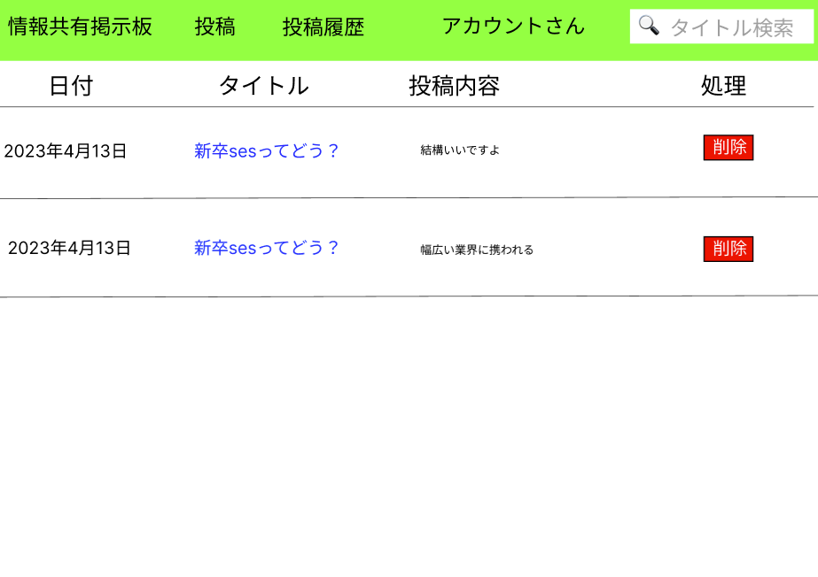

使用する部品
識別ID | ラベル |  | 画面部品の種類 | 表示範囲 | 画面部品の説明
① | 日付 |  | 文字列 | 15桁 | 投稿された日付を表示する
② | タイトル |  | 文字列 | 30桁 | 投稿されたタイトルを表示する
③ | 投稿内容 |  | 文字列 | 800桁 | 投稿内容を表示する
④ | 削除 |  | ボタン | 2桁 | 該当するツイートを削除する

操作手順

1.投稿された履歴を表示する

2.削除ボタンを押して該当ツイートを削除する

検索結果画面
画面レイアウト定義
共通情報 | システム名 | 情報共有掲示板 |  |  |  | 作成者 | 永田
 | 工程名 | システム設計 |  |  |  | 作成日付 | 2023-04-26
 | ドキュメント名 | 情報共有掲示板 システム設計書 |  |  |  | バージョン | 1.0
書誌情報 | 画面ID | G2-5 |  |  |  | 更新者
 | 画面の名称 | 検索結果画面 |  |  |  | 更新日付
 | 概要 | キーワードで検索した結果を表示する画面
レイアウト図

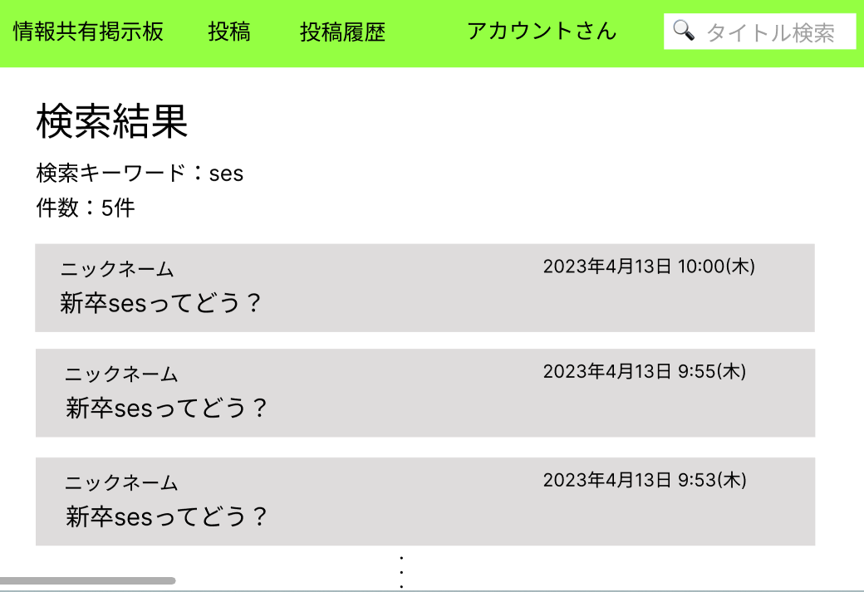

①

③
④
②
⑤

使用する部品
識別ID | ラベル |  | 画面部品の種類 | 表示範囲 | 画面部品の説明
① | 検索キーワード |  | 文字列 | ー | 検索したキーワードを表示する
② | 件数 |  | 文字列 | 10桁 | 検索に引っかかった件数を表示する
③ | 投稿日時 |  | 文字列・リンク | 50桁 | 投稿日時を表示する
④ | ニックネーム |  | 文字列・リンク | 50桁 | ニックネームを表示する
⑤ | スレッド名 |  | 文字列・リンク | 50桁 | スレッド名を表示する

操作手順

1.検索したキーワード、引っかかった件数を表示する

2.ニックネーム、投稿日時、スレッド名のいずれかを押下すると返信画面へ遷移する

プロフィール画面
画面レイアウト定義
共通情報 | システム名 | 情報共有掲示板 |  |  |  | 作成者 | 井浦
 | 工程名 | システム開発２ |  |  |  | 作成日付 | 2023-04-25
 | ドキュメント名 | 情報共有掲示板 システム設計書 |  |  |  | バージョン | ver1.0
書誌情報 | 画面ID | G3-1 |  |  |  | 更新者 | 井浦
 | 画面の名称 | プロフィール画面 |  |  |  | 更新日付 | 2023-04-25
 | 概要 | プロフィールを表示する画面
レイアウト図
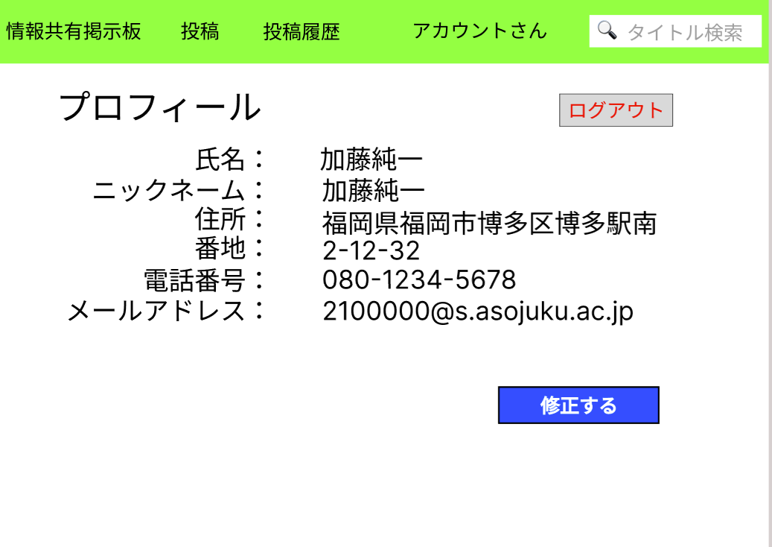

②

①
①

①

使用する部品
識別ID | ラベル |  | 画面部品の種類 | 表示範囲 | 画面部品の説明
① | 修正する |  | ボタン | ー | プロフィール修正画面へ遷移するボタン
② | ログアウト |  | ボタン | ー | ログイン画面へ遷移するボタン

操作手順

1.修正ボタンを押すと、プロフィール修正画面へ遷移する

2.ログアウトボタンを押すと、ログアウトし、ログイン画面へ遷移する。

プロフィール修正画面
画面レイアウト定義
共通情報 | システム名 | 情報共有掲示板 |  |  |  | 作成者 | 井浦
 | 工程名 | システム設計２ |  |  |  | 作成日付 | 2023-04-25
 | ドキュメント名 | 情報共有掲示板 システム設計書 |  |  |  | バージョン | ver1.0
書誌情報 | 画面ID | G3-2 |  |  |  | 更新者 | 井浦
 | 画面の名称 | プロフィール修正画面 |  |  |  | 更新日付 | 2023-04-25
 | 概要 | プロフィールを修正する画面
レイアウト図

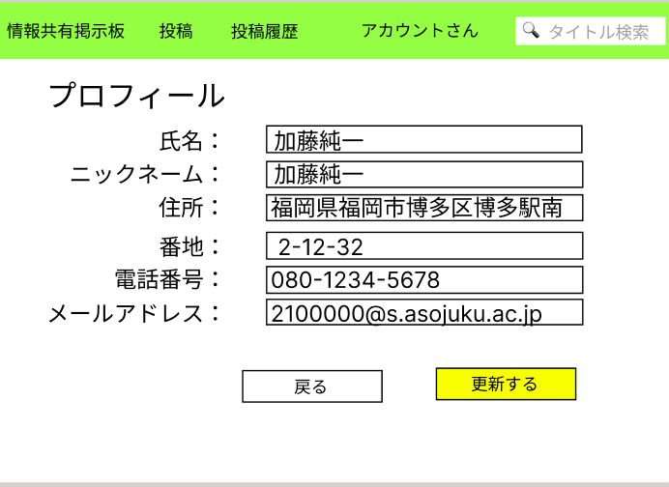

①
②
③

④

⑤
⑥

⑧
⑦

使用する部品
識別ID | ラベル |  | 画面部品の種類 | 表示範囲 | 画面部品の説明
① | 氏名 |  | テキストボックス | 50桁 | 氏名の入力を行う
② | ニックネーム |  | テキストボックス | 50桁 | ニックネームの入力を行う
③ | 住所 |  | テキストボックス | 100桁 | 住所の入力を行う
④ | 番地 |  | テキストボックス | 10桁 | 番地の入力を行う
⑤ | 電話番号 |  | テキストボックス | 20桁 | 電話番号の入力を行う
⑥ | メールアドレス |  | テキストボックス | 50桁 | メールアドレスの入力を行う
⑦ | 戻る |  | ボタン | ― | 押すとプロフィール画面に遷移する
⑧ | 更新する |  | ボタン | ― | 押すとプロフィール画面に遷移する

操作手順

1.修正したい箇所を編集することができる

2.編集が終わったら更新ボタンを押して、プロフィール画面へ遷移する

パスワード確認画面
画面レイアウト定義
共通情報 | システム名 | 情報共有掲示板 |  |  |  | 作成者 | 井浦
 | 工程名 | システム開発２ |  |  |  | 作成日付 | 2023-04-25
 | ドキュメント名 | 情報共有掲示板 システム設計書 |  |  |  | バージョン | ver1.0
書誌情報 | 画面ID | G3-3 |  |  |  | 更新者 | 井浦
 | 画面の名称 | プロフィール画面 |  |  |  | 更新日付 | 2023-04-25
 | 概要 | プロフィールを表示する画面
レイアウト図

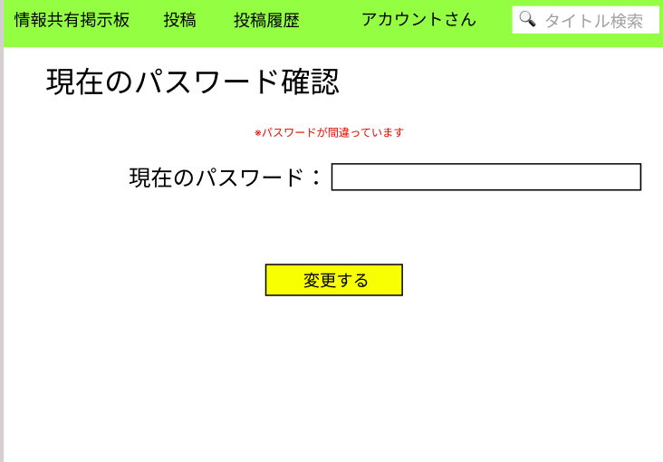

③
①

②

使用する部品
識別ID | ラベル |  | 画面部品の種類 | 表示範囲 | 画面部品の説明
① | 確認パスワード |  | テキストボックス | ２０桁 | パスワード確認の入力を行う
② | 変更する |  | ボタン | ー | 押すとパスワード変更画面へ遷移する
③ | エラー文 |  | 文字列 | １５０桁 | エラー文を表示する

操作手順

1.パスワード確認のための入力を行う

2.変更するボタンを押すと、パスワード変更画面へ遷移する。

3.パスワードが間違っている場合、エラー文を表示する

パスワード変更画面
画面レイアウト定義
共通情報 | システム名 | 情報共有掲示板 |  |  |  | 作成者 | 井浦
 | 工程名 | システム開発２ |  |  |  | 作成日付 | 2023-04-25
 | ドキュメント名 | 情報共有掲示板 システム設計書 |  |  |  | バージョン | ver1.0
書誌情報 | 画面ID | G3-4 |  |  |  | 更新者 | 井浦
 | 画面の名称 | プロフィール画面 |  |  |  | 更新日付 | 2023-04-25
 | 概要 | プロフィールを表示する画面
レイアウト図

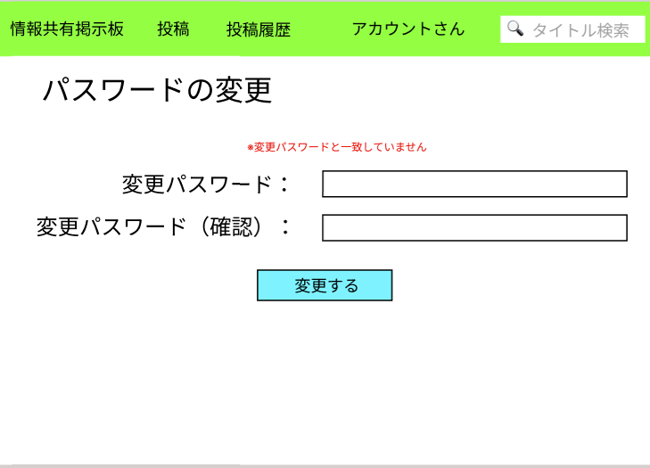

③
①

②

④

使用する部品
識別ID | ラベル |  | 画面部品の種類 | 表示範囲 | 画面部品の説明
① | 変更パスワード |  | テキストボックス | ２０桁 | 変更するパスワードの入力を行う
② | 変更パスワード（確認） |  | テキストボックス | ２０桁 | 変更するパスワードの再入力を行う
③ | エラー文 |  | 文字列 | １５０桁 | エラー文を表示する
④ | 変更ボタン |  | ボタン | ー | 押すとパスワードを変更する

操作手順

1.変更するパスワードの入力を行う

2.変更するパスワードの確認の入力を行う。

3.変更するボタンを押すとパスワードを変更しプロフィール画面に遷移する

４．パスワードが一致しない場合エラー文を表示する

